요약
집플랜 랜딩페이지 · 주요 CTA 노출/클릭 정리
랜딩: https://wjdgus6480.github.io/AGM_1026_CJW/ · 출처: Amplitude 프로젝트 890674, 이벤트 총 횟수(Event Totals), 2026-10-19~2026-10-26 조회 (2026-10-26)
※ 현재 데이터는 대부분 테스트(utm_source = claude_test)입니다. 실제 성과는 '테스트 제외' 열을 보세요.

CTA 정보 |  |  |  |  | 전체 (테스트 포함) |  |  | 테스트 제외 (실제 방문)
No | 스크린샷 (모바일 390px) | position (버튼 위치) | 위치 설명 · 노출 조건 | 버튼 문구 | 노출 | 클릭 | 클릭률 | 노출 | 클릭 | 클릭률
1 |  | header | 상단 메뉴(고정 헤더) · 페이지 열자마자 보임 · 모바일/데스크톱 | 무료 가입
2 |  | hero | 첫 화면 · 페이지 열자마자 보임 · 모바일/데스크톱 | 무료 가입하고 무제한 확인하기
3 |  | benefits | 혜택 2가지 소개 바로 아래 · 혜택 영역까지 스크롤 시 | 무료 가입하고 두 혜택 받기
4 |  | how | 시작 방법(3단계) 아래 · 시작 방법 영역까지 스크롤 시 | 카카오로 1분 만에 시작하기
5 | 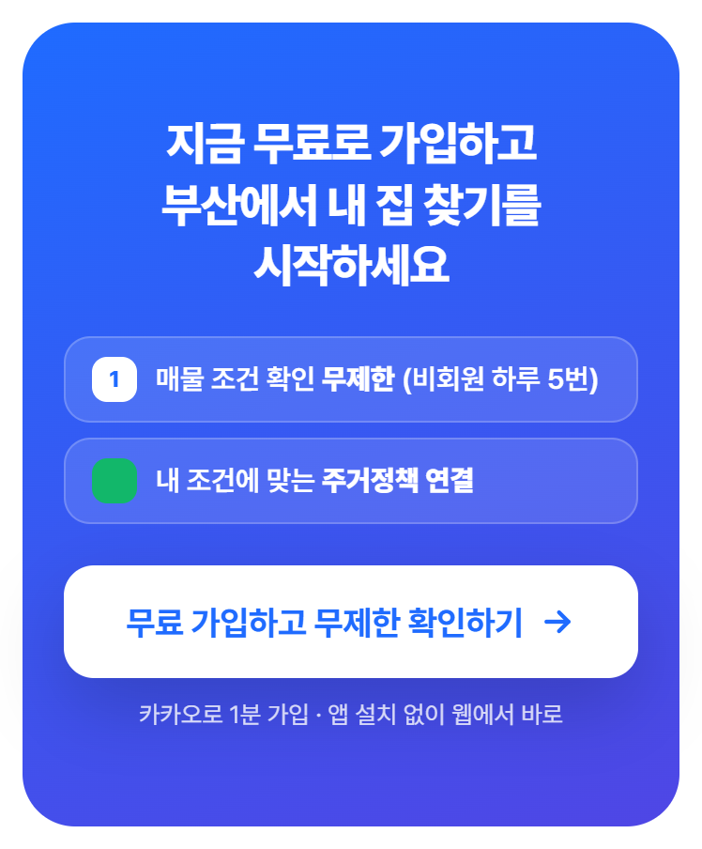 | final | 페이지 맨 아래 마지막 영역 · 끝까지 스크롤 시 | 무료 가입하고 무제한 확인하기
6 |  | sticky | 모바일 하단 고정 버튼 · 모바일 전용 · 첫 화면 버튼이 사라진 뒤 표시 | 무료 가입 · 조건 확인 무제한 + 정책 연결
합계

· 노출: 버튼이 화면에 50% 이상 보이면 페이지 방문당 위치별 1번 기록 (이벤트 LP Signup CTA Viewed)
· 클릭: 버튼을 누를 때마다 기록 (이벤트 LP Signup CTA Clicked)
· 클릭률 = 클릭 ÷ 노출. 노출 수집은 2026-10-26 배포부터라, 그 전에 생긴 클릭(hero 실제 1건)은 노출 없이 집계될 수 있습니다.
· sticky(하단 고정)는 모바일에서만 보이며, 데스크톱 방문에서는 노출이 기록되지 않습니다.
· 숫자는 '노출'·'클릭' 시트의 원자료를 SUMIFS로 합산합니다. 원자료만 갱신하면 요약이 자동으로 바뀝니다.

